NF1
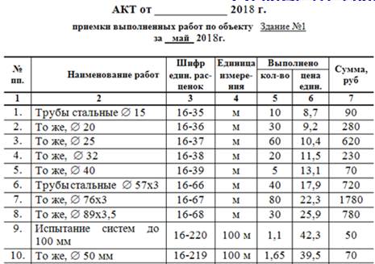
№ пп | наименование | шифр | ед.изм. | кол-во | цена | сумма
1 | Трубы стальные д15 | 16-35 | м
2 | Трубы стальные д20 | 16-36 | м
3 | Трубы стальные д25 | 16-37 | м
4 | Трубы стальные д32 | 16-38 | м
5 | Трубы стальные д40 | 16-39 | м
6 | Трубы стаьные д57x3 | 16-66 | м
7 | Трубы стаьные д76x3 | 16-67 | м
8 | Трубы стаьные д89x3,5 | 16-68 | м
9 | Испытание систем до 100мм | 16-220 | 100м
10 | Испытание систем до 50 мм | 16-219 | 100м

NF2
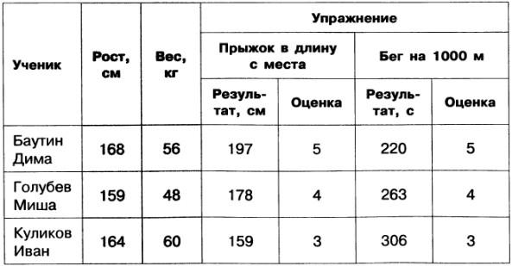
Ученики |  |  |  | Упражнения
Код ученика | Фио | Рост | Вес | Код упражнения | Название | Единицы измерения результата
1 |  |  |  | 1 | Прыжок в длинну | м
2 |  |  |  | 2 | Бег | с
3

результаты
Код ученика | Код упражнения | Результат | Оценка

NF3
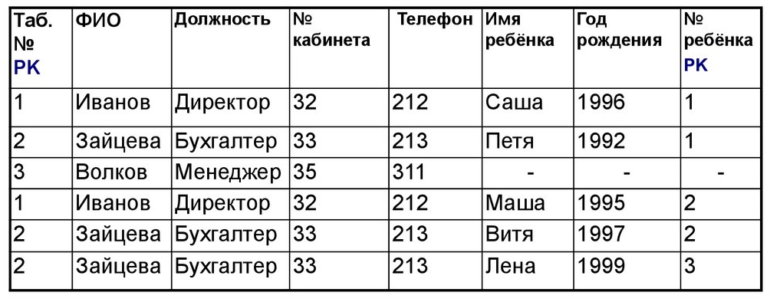
 |  |  | Сотрудники |  |  |  |  | Дети
 |  |  | Код сотрудника | ФИО | Должность | Код ребёнка | Код Кабинета | Код ребёнка | Имя | Год рождения | Номер в семье

Кабинеты
Код кабинета | Номер кабинета | телефон

